Sheet1
Scene No. | 0
Quest Title | 这是什么花1
Quest Log | 给罗莉送花
Map No. | 15
 | 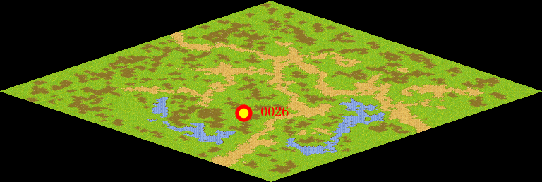
NPC No. | 26
Condition | lv>0
Dialog | 最近我在砍柴时发现一种黄白两色的鲜花，清香扑鼻，还有长长的蔓藤，特别可爱，不知道时什么花呢，你帮我带给罗莉吧。
Select | 1：接受，2：不接受
Result | 1 : Scene 0001, 2 : 关闭对话框

ScriptFile | Qlog-0078-000.scr
 | Q0026-0078-000.scr

